1차 각성기
연가창식 : 은하유성창 (1차 각성기)

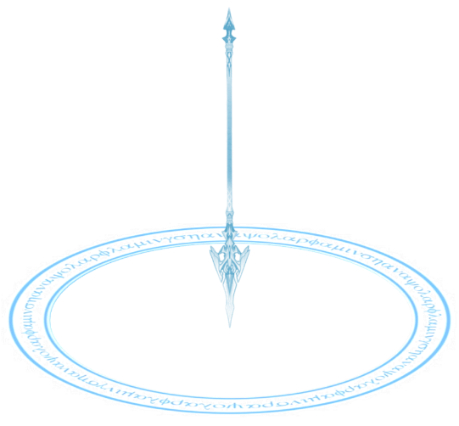
지점 표시 이펙트
기획 의도 | 언월도 형태의 창으로 적을 몰아치는 컨셉의 스탠스로 전환 |  |  |  |  |  |  |  |  | 아이콘 | lm_skill_01_26.png
스킬 설명 | 마우스 지점에 공격을 가한다. 도약하여 전방을 바라보며 후방으로 4m 가량 공중으로 점프한다. 이후 창에 기를 집중하고 선택한 지점에 창을 던진다. 창이 지점에 떨어지며 {dmg_1}의 피해를 주고 서서히 폭발하여 {dmg_2}, {dmg_2}, {dmg_3}, {dmg_3}, {dmg_4}의 피해를 주고 마지막 {dmg_4}의 피해를 주며 날려버린다.
데이터
스킬 정보 키 | LANCEMASTER_26 | 스킬 id | 305260 | 스킬명 | 연가창식: 은하유성창 | 클래스 | 창술사 | 스킬 종류 | 각성기 | 지점 설정 여부 | TRUE
스킬 사거리 | 최대 20m | 스킬 타입 | SPOT | 매개변수 key | - | 매개변수 value | - | 슈퍼아머 | 피격 이상 면역, 상태 이상 면역
소모 자원 유형 | - | 자원 소모 값 | - | 재사용 대기 시간 | 300초 | 카운터 | FALSE | 스킬 계수 | - | 공격 타입 | 비 방향성
애니메이션 | lm_skill_26_anim.fbx | 비주얼 이펙트 | lm_skill_26_vfx.fbx | 사운드 | lm_skill_26_sound.wav
스킬 연출 (초당 30 프레임 기준)
총 소요 시간 : 약 3.5초 (이펙트 포함 5초)

후방의 공중으로 도약합니다.
1
2
공중에서 창을 한 손으로 쥐고 창에 에너지를 모읍니다.
3
지점으로 창을 던집니다.
창이 지면에 닿으면 폭발하여 피해를 줍니다.

(지면)
(지면)
(지면)

스킬 효과 목록 (SkillEffect_Table.xlsx 참고)
 | 스킬 효과 id | 효과 이름 | 효과 설명
 |  | 상태 이상 면역 | 스킬 시전 중 상태 이상에 면역이된다.
 |  | 오브젝트 생성
{dmg_1} |  | 투사체 타격 | 투사체가 타격을 입힌다.
{dmg_2} |  | N회 타격
{dmg_3} |  | N회 타격
{dmg_4} |  | N회 타격
 |  | 피격 이상 | 적중한 적을 날려보낸다.

